ステージ構成
距離フォグ

視野範囲
視点

距離フォグ
距離フォグ

孤島
楓
孤島
楓

月紙石

フォグ

フォグ
孤島
楓
楓
楓
楓

孤島
楓
楓
フォグ

フォグ

下には薄めの距離フォグ

距離フォグ

距離フォグ

距離フォグ

月紙石
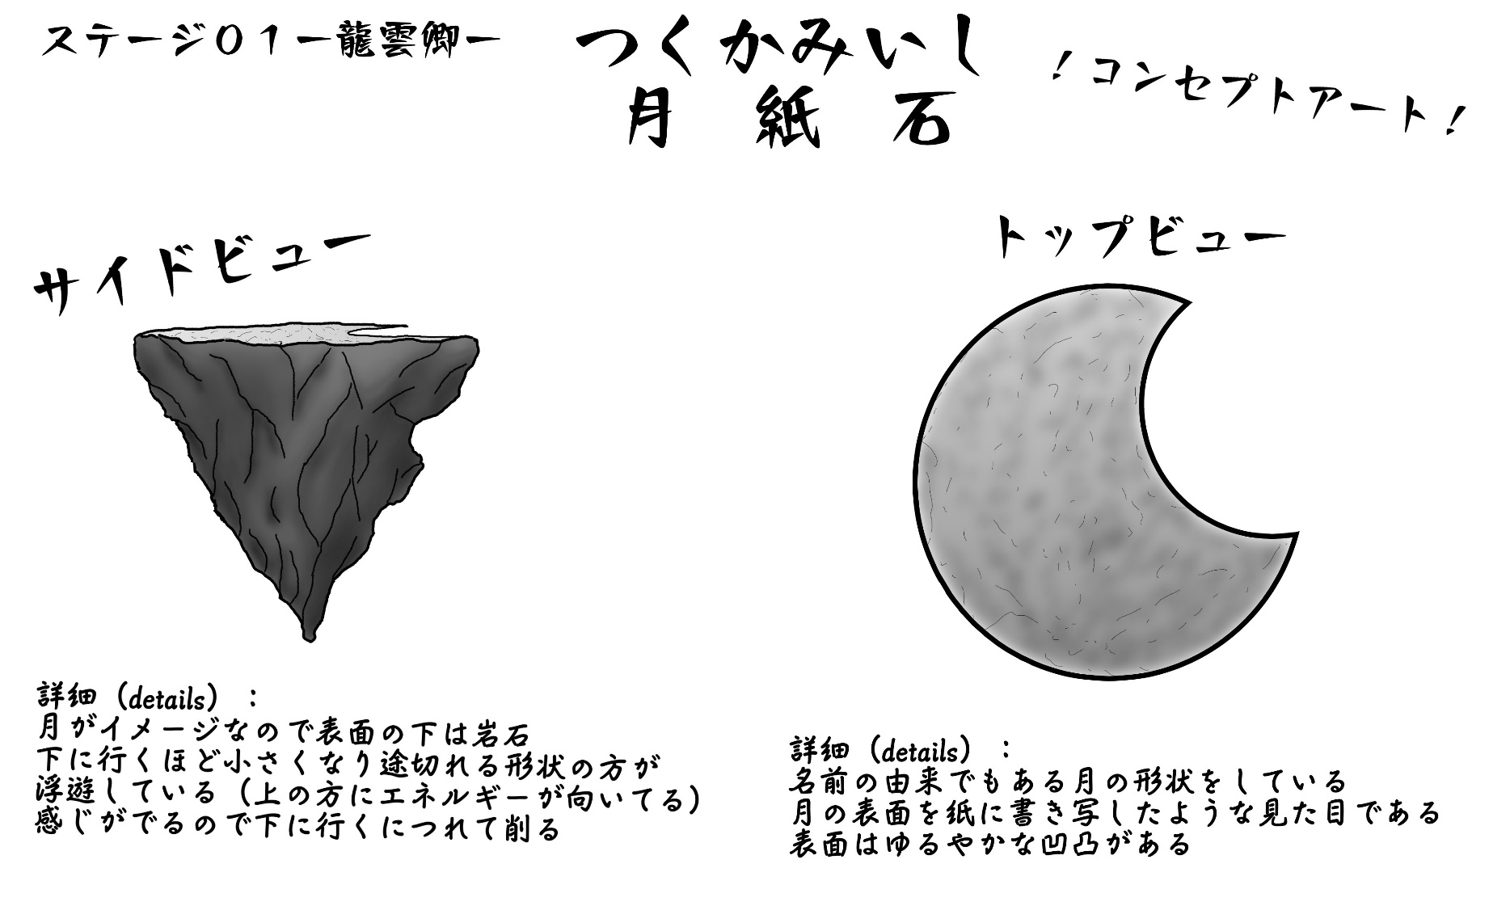
コンセプトアート

孤島
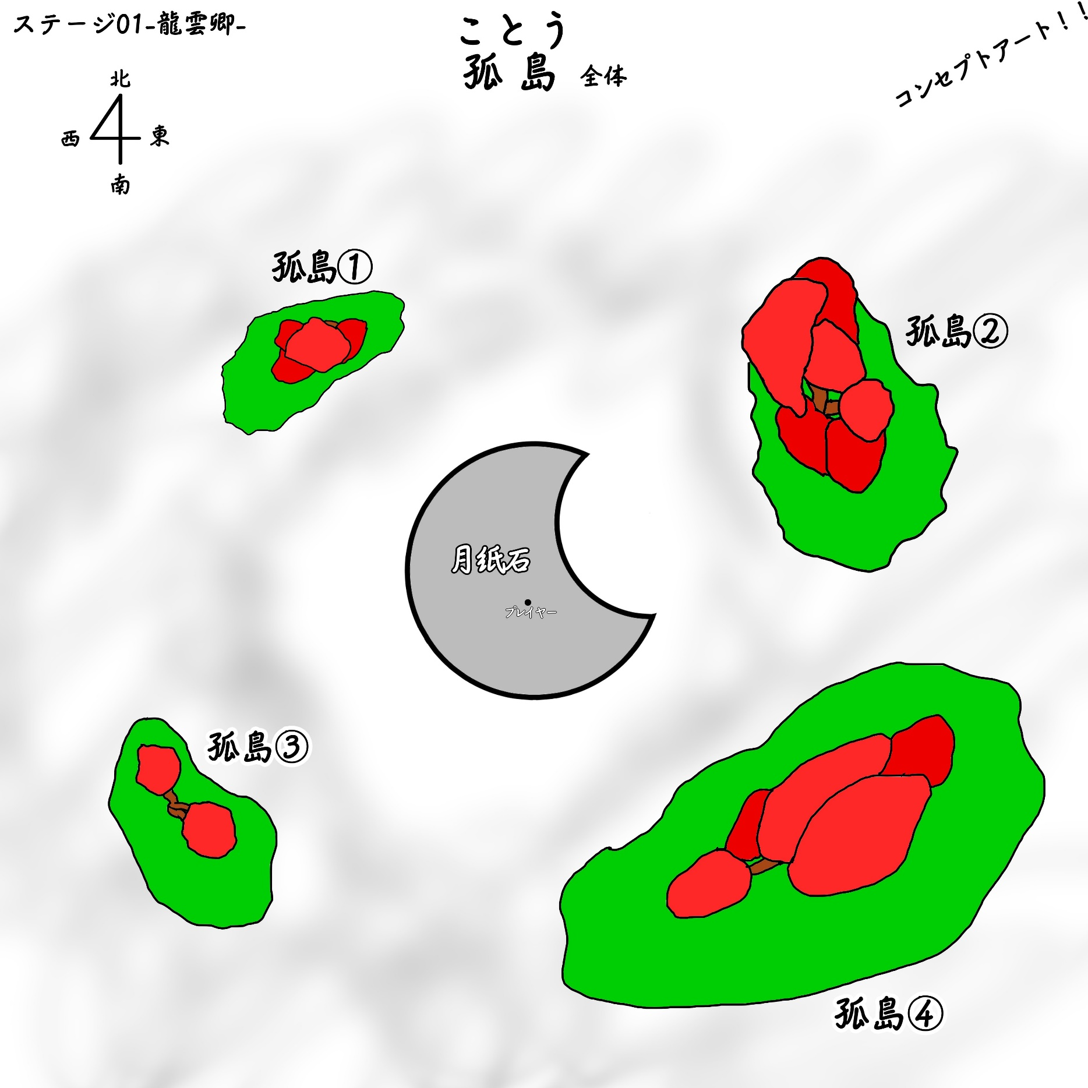
全体図（コンセプトアート）

